Sheet1
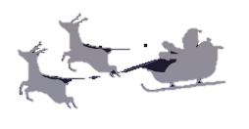

Christmas
MERRY

**Thanks2025**

17:00~ ｜12.○○｜ Saturday

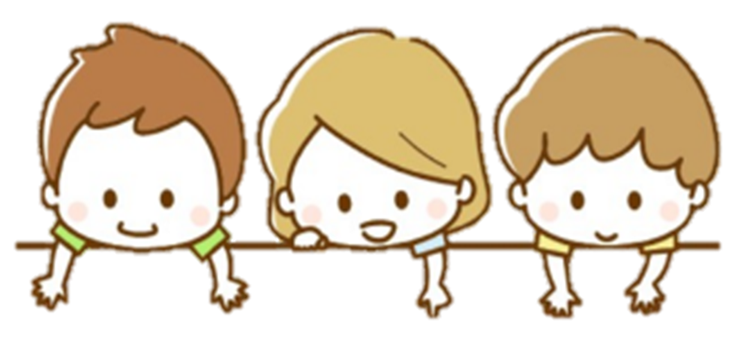
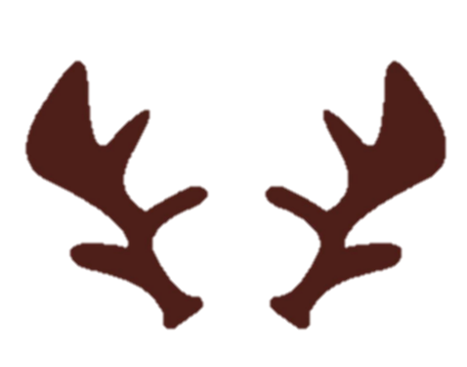

さんた
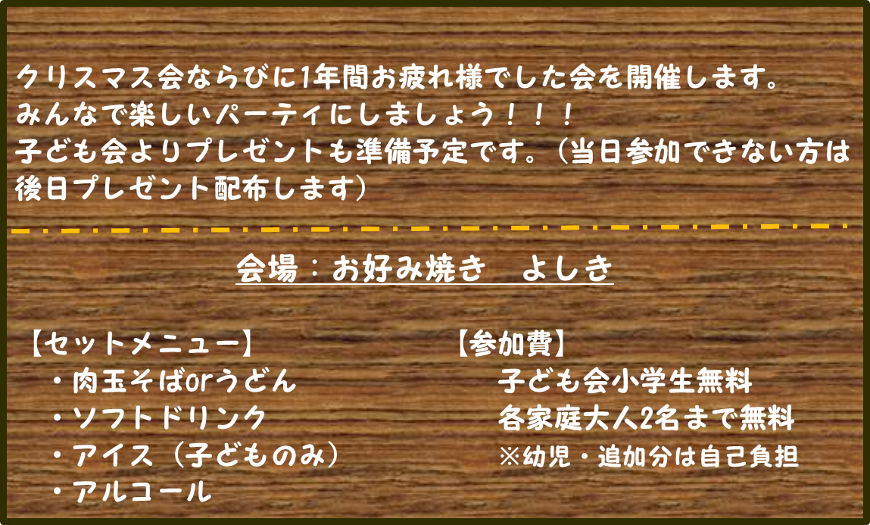

クリスマス会ならびに1年間お疲れ様でした会を開催します。
みんなで楽しいパーティにしましょう！！！
子ども会よりプレゼントも準備予定です。(当日参加できない方は後日プレゼント配布します）
会場案内など

